General Responsive
Código del Caso de Prueba |  |  |  | Nombre del módulo / subsistema / función / caso de uso | Prioridad | Tipo de Caso/ Transacción / Operación |  | Precondición | Pasos |  |  | Ejec./ Tipo / Fecha | Ejec./ Tipo / Fecha | Ejec./ Tipo / Fecha | Documentación del Resultado Obtenido | Observaciones | Ejecutado por
 | Título | Descripción | Dispositivo |  |  |  | TIPO | Nombre |  |  |  | Ciclo 1 | Ciclo 2 ó Rework 1 | Ciclo N ó Rework N
 |  |  |  |  |  |  |  |  | # | Acción | Resultado Esperado | 2021-10-23 | 2021-10-26
book_responsive_001 | Header - Logotipo y lema | El logotipo y lema de la empresa se visualizan a la izquierda de la pantalla | Todos | Template general responsive | BAJA | VISUAL | POSITIVO |  | 1 | Ingresar a la url de la página | El logotipo y el lema de la empresa de visualizan alineados en el margen izquierdo de la página | OK |  |  |  |  | Martina Terraza
book_responsive_002 | Header - Redireccionamiento | El logotipo y lema deben redireccionar a la home del sitio | Todos | Template general responsive | MEDIA | VISUAL | POSITIVO |  | 1 | Ingresar a la url de la página | Se visualiza el home de la página | OK |  |  |  |  | Martina Terraza
 |  |  |  |  |  |  |  |  | 2 | Hacer click en el logo de la empresa "Db" y/o en el lema de la empresa | Se redirecciona al home de la página
book_responsive_003 | Header III - Botones Usuario no logueado | El usuario no logueado visualiza los botones de inicio o registro a la derecha de la página | Todos | Template general responsive | MEDIA | VISUAL | POSITIVO | No estar logueado en la app | 1 | Ingresar a la url de la página | Se visualizan los botones de "Inicio de sesión" y "Registro" situados en el margen derecho de la página | OK |  |  |  |  | Martina Terraza
book_responsive_004 | Header III - Botones Usuario logueado | El usuario logueado visualiza un avatar de sus iniciales de nombre y un link de cierra de sesión | Todos | Template general responsive | MEDIA | VISUAL | POSITIVO | Estar logueado en DB booking | 1 | Dirigirse al home de la página | Se visualizan el avatar del usuario, representado por las iniciales y un link de "cierra de sesión" | OK |  |  |  |  | Martina Terraza
book_responsive_006 | Header III - Responsive | Se visualiza contenido de acuerdo a la dimensión | Mobile | Template general responsive | MEDIA | VISUAL | POSITIVO | Ingresar con versión mobile | 1 | Ingresar a la url de la página | En el margen izquierdo se visualiza el logo de la empresa. No se visualiza el lema En el margen derecho se visualiza el menú hamburguesa Las cards se muestran en una única columna que permite scrollear El footer solo muestre alineado a la izquierda el año y copyright | CON ERROR | OK |  |  | bug_005 | Martina Terraza
book_responsive_007 | Footer II - copyright y año | El copyright y el año vigente se visualizan en la izquierda de la pantalla | Desktop | Template general responsive | MEDIA | VISUAL | POSITIVO | N/A | 1 | Ingresar a la url de la página | En el margen inferior izquierdo se visualizan el año 2021 y el copyright = "Digital Booking" | OK |  |  |  |  | Martina Terraza
book_responsive_008 | Footer III - redes sociales | Los iconos de redes sociales se visualizan alineados a la derecha | Desktop | Template general responsive | MEDIA | VISUAL | POSITIVO | N/A | 1 | Ingresar a la url de la página | En el margen inferior derecho se visualizan los inconos de las redes sociales : Facebook, LinkedIn, Twitter, Instagram, | OK |  |  |  |  | Martina Terraza
book_responsive_009 | Footer III - redes sociales redireccionamiento | Los iconos de redes sociales no redireccionan a ningun lado | Desktop | Template general responsive | BAJA | VISUAL | NEGATIVO | N/A | 1 | Ingresar a la url de la página | Al hacer click sobre alguno de los iconos de redes sociales no redirecciona a ningun sitio | OK |  |  |  |  | Martina Terraza
book_responsive_010 | Menu hamburguesa - elementos | Se visualiza el menu hamburguesa en la versión mobile junto con los elementos definidos en el sprint | Mobile | Template general responsive | MEDIA | VISUAL | POSITIVO | Ingresar con versión mobile | 1 | Ingresar a la url de la página | Se visualiza la home de la página | OK |  |  |  |  | Martina Terraza
 |  |  |  |  |  |  |  |  | 2 | Seleccionar la opción de side bar (3 rayas) | Se visualiza dentro del side bar lo siguiente: 1. Un header en color naranja con el texto "Menu" 2. La opción de "Crear cuenta" 3. La opción "Iniciar sesión" 4. En el margen inferior derecho se visualizan los iconos de redes sociales : Facebook, LinkedIn, Twitter e Instagram | OK
book_responsive_011 | Menu hamburguesa - redireccionamiento Crear Cuenta | Se redirecciona a los links referidos | Mobile | Template general responsive | MEDIA | VISUAL | POSITIVO | Ingresar con versión mobile | 1 | 1. Ingresar a la url de la página 2. Seleccionar la opción de menú (3 rayas) 3. Seleccionar la opción "Crear cuenta" y/o "Iniciar sesión" | Se visualiza la home de la página | OK |  |  |  |  | Martina Terraza
 |  |  |  |  |  |  |  |  | 2 | Seleccionar la opción de side bar (3 rayas) | Se visualiza dentro del side bar lo siguiente: 1. Un header en color naranja con el texto "Menu" 2. La opción de "Crear cuenta" 3. La opción "Iniciar sesión" 4. En el margen inferior derecho se visualizan los iconos de redes sociales : Facebook, LinkedIn, Twitter e Instagram
 |  |  |  |  |  |  |  |  | 3 | Seleccionar la opción "Crear cuenta" | El usuario sera redireccionado a la pantalla correspondiente, en el caso de "Crear cuenta" a la pantalla de registro
book_responsive_012 | Menu hamburguesa - redireccionamiento Iniciar Sesión | Se redirecciona a los links referidos | Mobile | Template general responsive | MEDIA | VISUAL | POSITIVO | Ingresar con versión mobile | 1 | 1. Ingresar a la url de la página 2. Seleccionar la opción de menú (3 rayas) 3. Seleccionar la opción "Crear cuenta" y/o "Iniciar sesión" | Se visualiza la home de la página | OK |  |  |  |  | Martina Terraza
 |  |  |  |  |  |  |  |  | 2 | Seleccionar la opción de side bar (3 rayas) | Se visualiza dentro del side bar lo siguiente: 1. Un header en color naranja con el texto "Menu" 2. La opción de "Crear cuenta" 3. La opción "Iniciar sesión" 4. En el margen inferior derecho se visualizan los iconos de redes sociales : Facebook, LinkedIn, Twitter e Instagram
 |  |  |  |  |  |  |  |  | 3 | Seleccionar la opción "Iniciar sesión" | El usuario sera redireccionado a la pantalla correspondiente,en el caso de "Iniciar sesión" a la pantalla de login
book_responsive_013 | Menu hamburguesa - Crear cuenta | Se visualizan los mismos campos que en la versión desktop junto con el botón | Mobile | Template general responsive | MEDIA | VISUAL | POSITIVO | Estar situado en el side bar - home - mobile | 1 | Seleccionar la opción "Crear cuenta" | Se visualizan el campo Nombre, Apellido, correo electronico, contraseña, confirmar contraseña, los nombres de los campos se encuentran alineados a la izquierda. Se visualiza el botón "Crear cuenta" | CON ERROR | OK |  |  | bug_003 | Martina Terraza
book_responsive_014 | Menu hamburguesa - Ingresar | Se visualizan los mismos campos que en la versión desktop junto con el botón | Mobile | Template general responsive | MEDIA | VISUAL | POSITIVO | Estar situado en el side bar - home - mobile | 1 | Seleccionar la opción "Iniciar sesión" | Se visualizan el campo Correo electronico y contraseña, los nombres de los campos se encuentran alineados a la izquierda . Se visualiza el botón "Ingresar" | CON ERROR | OK |  |  | bug_004 | Martina Terraza
book_responsive_015 | Redireccionamiento botones | Se redirecciona a los links referidos al seleccionar "Crear cuenta" o "Iniciar sesión" | Ipad /Desktop | Template general responsive | MEDIA | VISUAL | POSITIVO | Ingresar con versión desktop o ipad | 1 | Ingresar a la url de la página | Se visualiza la home de la página | OK |  |  |  |  | Martina Terraza
 |  |  |  |  |  |  |  |  | 2 | Seleccionar la opción "Crear cuenta" y/o "Iniciar sesión" | El usuario sera redireccionado a la pantalla correspondiente, en el caso de "Crear cuenta" a la pantalla de registro, en el caso de "Iniciar sesión" a la pantalla de login
book_responsive_016 | Bloque Login | Se identifican alineaciones, efectos, distribución de acuerdo a lo establecido en el prototipo de Figma | Todos | Template general responsive | BAJA | VISUAL | POSITIVO | Estar situado en el home de la página | 1 | Seleccionar la opción "Iniciar sesión" | Se visualiza de acuerdo a el prototipo (ver columna observaciones) | OK |  |  |  | 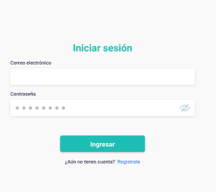 | Martina Terraza
book_responsive_017 | Bloque Registro | Se identifican alineaciones, efectos, distribución de acuerdo a lo establecido en el prototipo de Figma | Todos | Template general responsive | BAJA | VISUAL | POSITIVO | Estar situado en el home de la página | 1 | Seleccionar la opción "Crear cuenta" | Se visualiza de acuerdo a el prototipo (ver columna observaciones) | CON ERROR | OK |  |  | 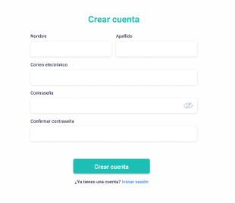 | Martina Terraza
book_responsive_018 | Diseño Responsive Body | Verificar que el body cumpla con los requisitos del issue del sprint #1 | Todos | Template general responsive | MEDIA | VISUAL | POSITIVO | N/A |  | 1. Ingresar a la url de la página | Se visualiza el body al 100% del alto de la pantalla | OK
book_responsive_019 | Cerrar menú hamburguesa | Se verifica que al presionar la "X" en el side bar el mismo se cierra | Mobile | Template general responsive | ALTA | VISUAL | POSITIVO | Ingresar con versión mobile |  | 2. Seleccionar la opción de menu hamburguesa (side bar) 3. Presionar "x" para cerrar el mismo | Se visualiza el home nuevamente con la opción de volver a presionar el menú hamburguesa | OK
book_responsive_020
book_responsive_021
book_responsive_022
book_responsive_023

Listado
Código del Caso de Prueba |  |  | Nombre del módulo / subsistema / función / caso de uso | Prioridad | Tipo de Caso/ Transacción / Operación |  | Precondición | Nro. Paso | Resultado Esperado | Ejec./ Tipo / Fecha | Ejec./ Tipo / Fecha | Ejec./ Tipo / Fecha | Documentación del Resultado Obtenido | Observaciones
 | Título | Descripción |  |  |  | TIPO | Nombre |  |  | Ciclo 1 | Ciclo 2 ó Rework 1 | Ciclo N ó Rework N
 |  |  |  |  |  |  |  |  |  | 2021-10-23
book_listado_001 | Listado- Visualización de las cards | Se visualizan las cards | Template Listado | MEDIA | VISUAL | POSITIVO | N/A | 1. Ingresar a la url de la página | Se visualiza la categoría del alojamiento Se visualiza el nombre del alojamiento Se visualizan la calificación en estrellas Se visualiza la calificación con número y palabras Se visualiza ubicación Se visualiza descripción Se visualiza un botón para ver en detalle | OK |  |  |  | 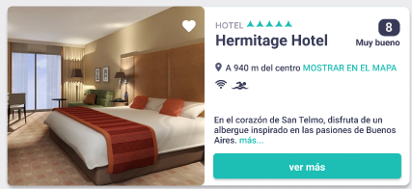 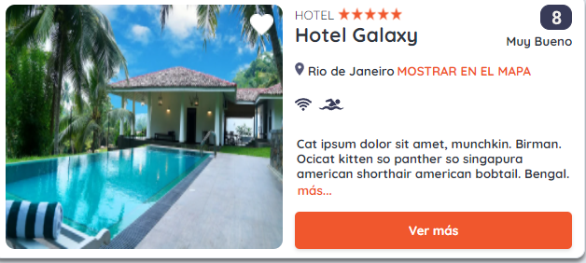
book_listado_002 | Listado - Contenido | Se visualizan 8 elementos donde se repiten 2 veces las categorìas | Template Listado | BAJA | VISUAL | POSITIVO | N/A | 1. Ingresar a la url de la página | Se visualiza 2 veces la categorìa "Hoteles" en el listado Se visualiza 2 veces la categorìa "Hostels" en el listado Se visualiza 2 veces la categorìa "Departamento" en el listado Se visualiza 2 veces la categorìa "Bed and Breakfast" en el listado | OK
book_listado_003

Comparación con Figma
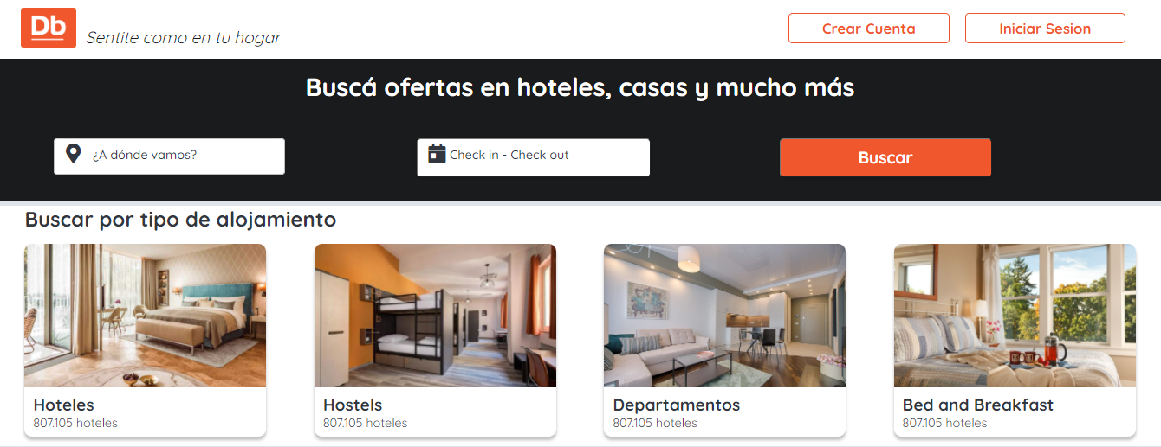
Plantilla Figma
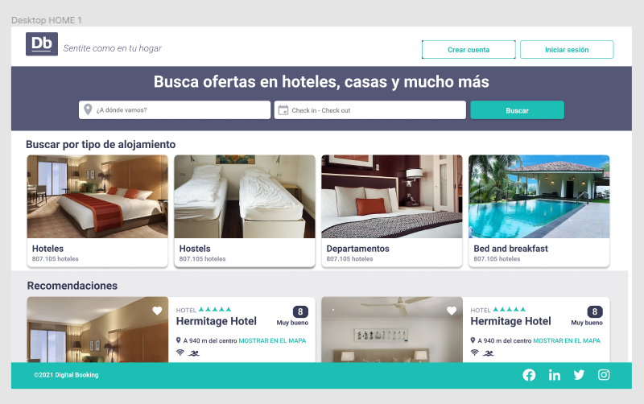

Sprint I

Documentacion Respaldatoria
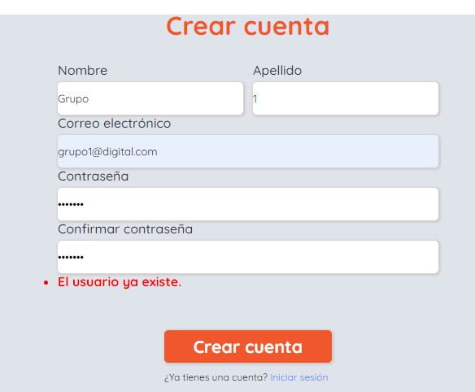
Mobile version

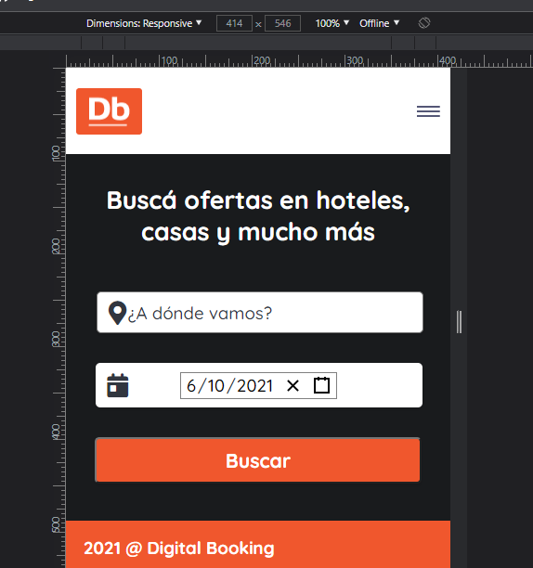

Ipad version

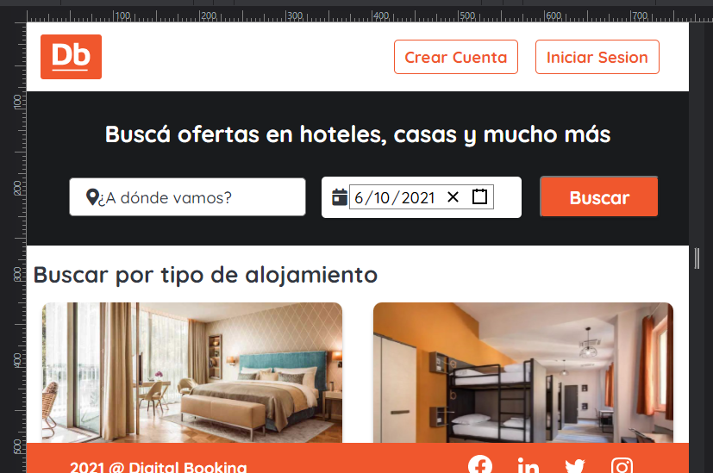

Desktop version

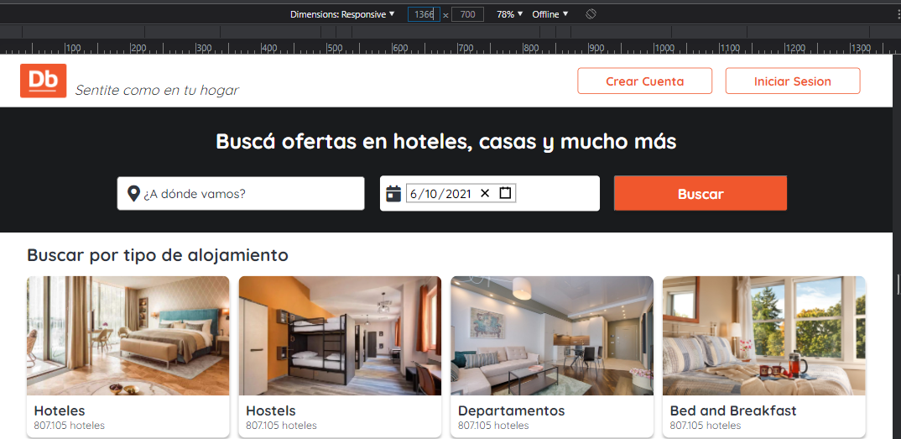

Footer version desktop

